webshop
Home | Webshop

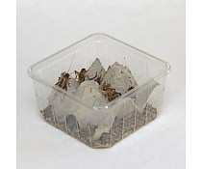
Voeding algemeen |  |  | Huiskrekels
 |  |  | Acheta Domestica
Voedseldieren
 |  |  | Huiskrekels zijn bij uitstek geschikt als voedseldieren voor reptielen. Door de variatie in grootte is er voor elk reptiel wel een geschikte maat huiskrekel. Zorg ervoor dat u uw voedseldieren altijd goed bepoedert met een vitamine- of kalksupplement voordat u ze voert. Deze supplementen zijn bij ons verkrijgbaar. 1 bakje huiskrekels is voldoende voor 1 baardagaam voor 2 dagen. vanaf € 0,25 excl. btw
Groente en fruit

Supplementen

Webshop

Winkelwagen
 |  | artikelnr 1
 |  |  | maak keuze | aantal: | 1

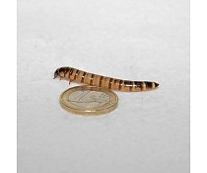
 |  |  | Moriowormen
 |  |  | Zophobas morio

 |  |  | Moriowormen bevatten veel eiwitten, en zijn ongeveer 50 mm groot. Ze zijn in verschillende hoeveelheden te bestellen. • 1 doosje van 50 gram is voldoende voor 1 baardagaam voor 2 dagen. • 1 koker van 500 gram is voldoende voor 1 baardagaam voor 20 dagen. • 1 koker van 1 kilo is voldoende voor 1 baardagaam voor 40 dagen. vanaf € 1,40 excl. btw

 |  | artikelnr 2
 |  |  | maak keuze | aantal: | 1

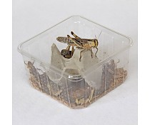
 |  |  | Sprinkhanen
 |  |  | Locusta migratoria

 |  |  | Sprinkhanen zijn erg populair als voedseldier voor reptielen en vogels. Sprinkhanen zijn geschikt voor diverse diersoorten omdat sprinkhanen in verschillende maten te bestellen zijn: van volwassen tot klein. Woestijnsprinkhaan • volwassen: ca. 3 cm / voldoende voor 1 baardagaam voor 1 dag. • klein: ca. 1 cm / voldoende voor 1 jonge baardagaam voor 1 dag. vanaf € 0,55 excl. btw

 |  | artikelnr 3
 |  |  | maak keuze | aantal: | 1

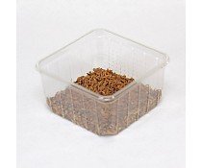
 |  |  | Buffalowormen
 |  |  | Alphitobius diaperinus

 |  |  | Buffalowormen zijn geschikt als voedseldier voor hagedissen en vogels. Ze zijn ongeveer 1 cm lang en hebben een hoog proteïne-gehalte. 10 stuks buffalowormen zijn voldoende voor 1 baardagaam voor 1 dag. € 0,19 excl. btw

 |  | artikelnr 4
 |  |  | maak keuze | aantal: | 1

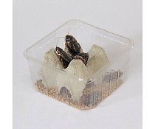
 |  |  | Dubia
 |  |  | Blaptica dubia

 |  |  | De kakkerlak is heel populair als voedseldier, door zijn extreem hoge proteïne-gehalte. De dubia-kakkerlakken zijn over het algemeen vrij groot en vooral geschikt voor de wat grotere reptielen zoals baardagamen, wateragamen en kameleons. 15 stuks dubia's zijn voldoende voor 1 baardagaam voor 2 dagen. € 0,99 excl. btw

 |  | artikelnr 5
 |  |  | maak keuze | aantal: | 1

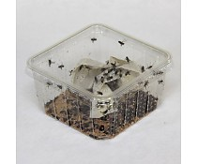
 |  |  | Krulvliegen
 |  |  | Musca Domestica

 |  |  | Krulvliegen zijn te vergelijken met de huisvlieg. Het enige verschil is dat de vleugels gekruld zijn waardoor ze niet kunnen vliegen. De krulvliegen zijn verkrijgbaar als poppen of als vliegen. Bij de poppen kan je zelf controleren wanneer ze vliegen worden door het bakje warmer of kouder weg te zetten. 1 bakje krulvliegen is voldoende voor 1 baardagaam voor 2 dagen. € 0,25 excl. btw

 |  | artikelnr 6
 |  |  | maak keuze | aantal: | 1


 |  |  | Muizen
 |  |  | Mus musculus

 |  |  | Diepgevroren muizen zijn in diverse maten verkrijgbaar. 1 kleine muis is voldoende voor 1 baardagaam voor 4 dagen. vanaf € 0,30 excl. btw

 |  | artikelnr 7
 |  |  | maak keuze | aantal: | 1

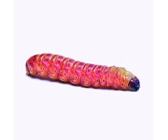
 |  |  | Tebolarven
 |  |  | Chilecomadia moorei

 |  |  | Tebolarven bevatten veel calcium en zijn lang goed te houden door ze koel te bewaren. Ze zijn leverbaar in doosjes van 15 stuks of grootverpakkingen met ca. 250 stuks. Tebolarven • 1 bakje is voldoende voor 1 baardagaam voor 2 dagen. • 250 stuks zijn voldoende voor 1 baardagaam voor 32 dagen. vanaf € 3,20 excl. btw

 |  | artikelnr 8 | maak keuze | aantal: | 1

